зад1 по блокам
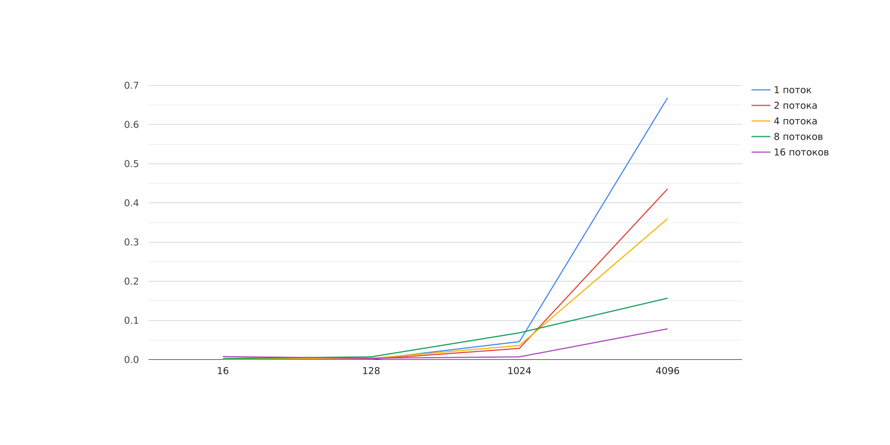
Потоки\Размер | 16 | 128 | 1024 | 4096
1 | 0.0000529 | 0.0006652 | 0.0459508 | 0.668553
2 | 0.0009744 | 0.001218 | 0.0286182 | 0.435883
4 | 0.0015222 | 0.0032737 | 0.036021 | 0.359802
8 | 0.0028101 | 0.0070914 | 0.0684249 | 0.156862
16 | 0.0078175 | 0.003421 | 0.0070965 | 0.0786548

зад1 по строка
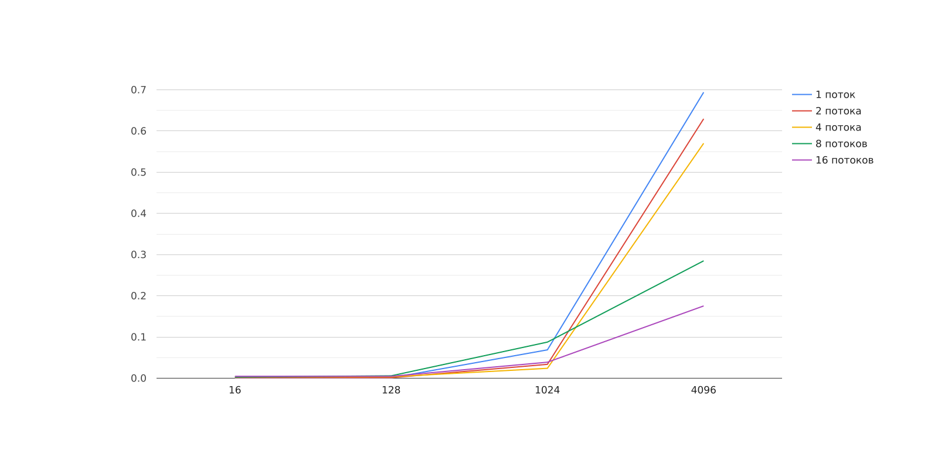
Потоки\Размер | 16 | 128 | 1024 | 4096
1 | 0.0000423 | 0.0009844 | 0.0688121 | 0.693917
2 | 0.0012074 | 0.0011808 | 0.0336859 | 0.62951
4 | 0.0028542 | 0.0034987 | 0.0240192 | 0.570063
8 | 0.0026917 | 0.0058108 | 0.0876516 | 0.284884
16 | 0.0045564 | 0.0046154 | 0.0388176 | 0.175407

зад1 по столбцам
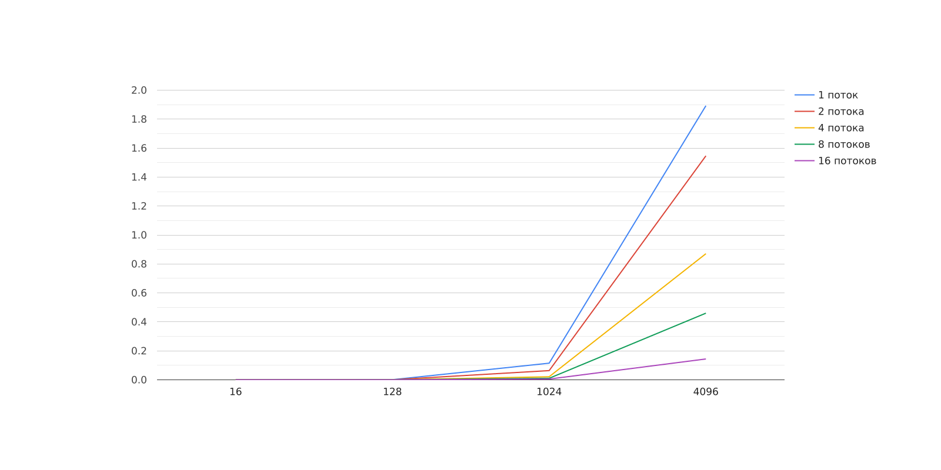
Потоки\Размер | 16 | 128 | 1024 | 4096
1 | 0.0000367 | 0.0012061 | 0.114943 | 1.89262
2 | 0.0000325 | 0.000831 | 0.0636565 | 1.54656
4 | 0.0000271 | 0.0004086 | 0.0212603 | 0.870925
8 | 0.0000227 | 0.0003474 | 0.0106344 | 0.460279
16 | 0.0000189 | 0.000089 | 0.0052614 | 0.144078

